起動遷移
更新履歴
0522新規作成 | キミコイ_起動遷移

 | ■概要

 |  | ・ゲーム起動時の遷移について

 | ■起動遷移

 | ゲーム初回起動時の想定遷移

注意文等表記
各種ロゴ表示
タイトル画面
START
インゲーム

 |  | よくあるフィクション注意文など、 | アプリ起動直後の表示画面 | キミ恋パート用のタイトル画面を、 | STARTクリックで | インゲーム以降に遷移
 |  | 必要なものを表示させる | 会社名ロゴやエンジンロゴなど | 表示させる。 | インゲームに突入
 |  | 自動送りorクリックで、 | １ロゴあたり4秒ほど表示する | モックにおいてはこの1種類のみ
 |  | 次画面に遷移させる | 画面クリックで時間を待たず、
 |  |  | 次のロゴを表示できる

設定

 | 以上

タイトル画面
更新履歴
 | キミコイ_タイトル画面基本仕様

 | ■概要

 |  | ・ゲーム起動後～タイトル画面までの一連を記載
 |  | ・ゲーム起動後に企業ロゴなどが表示された後にタイトル画面が表示される
 |  | ・Y/Nは右を肯定、左を否定の順番で表示する
 |  | ・SE/BGMを再生する
 |  | ・フォント「PixelMplus12」

 |  | ▼画面サイズ
 |  | 2560×1440

 | ■画面遷移

各種ロゴ表示
タイトル画面
START
インゲーム

ゲーム起動
CONFIG
設定画面

EXIT
ゲーム終了

 |  |  |  |  |  |  | ロゴ順は①企業②Unity③IKURA
 |  |  |  |  |  | 他レギュレーションあればそちら遵守にて

 | ■仕様

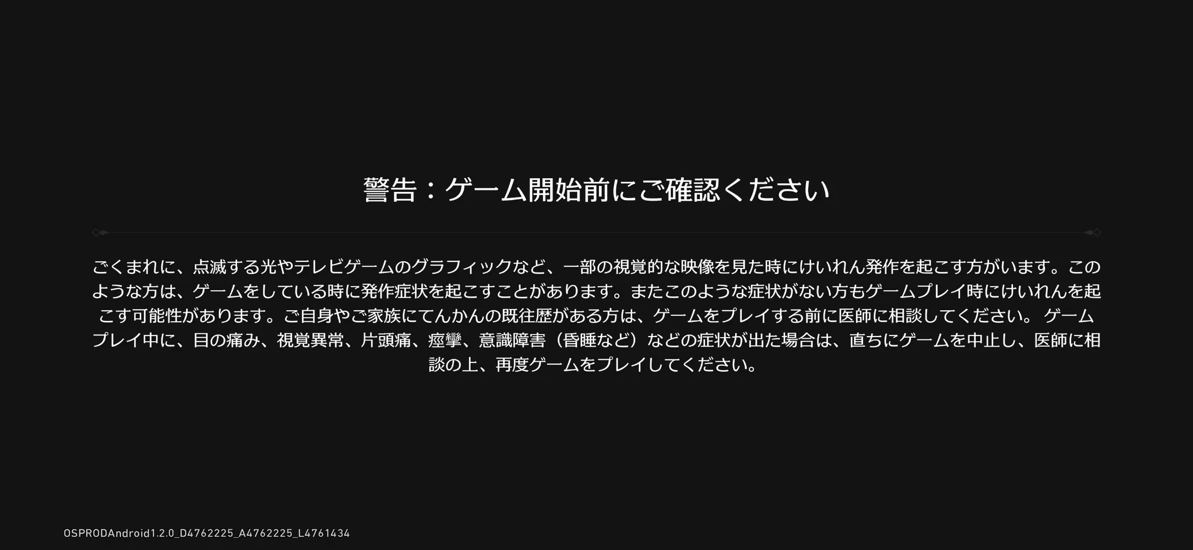
 | ゲーム起動
 |  | ・ゲーム起動時に必ず発生する挙動
 |  | ・各種注意事項などを表記する
 |  |  | ・5秒で自動送りorクリックで遷移

 | 各種ロゴ表示
 |  | ・一画面につき1つのロゴを表示する
 |  | ・表示の切り替えはフェードイン→フェードアウトで行う
ロゴはクリックでスキップできるので4秒にしたいです
2秒だと早いため
 |  | ・ロゴ順は①企業②Unity③IKURA
 |  |  | ・Unityロゴレギュレーション
 |  | ・1ロゴ4秒表示させる
 |  | ・画面クリックでスキップ可能
 |  | ▼演出
 |  | ・③IKURAロゴ時に演出としてノイズを走らせる

 | タイトル画面レイアウトイメージ

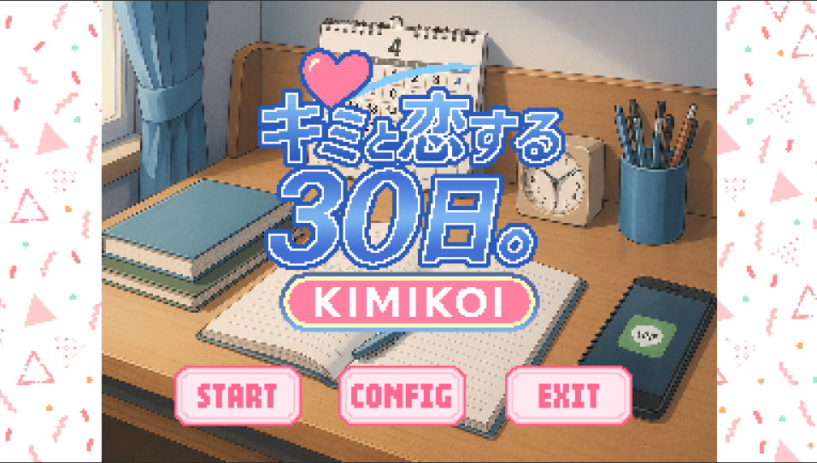

①

⑤

②
③
④

 |  | ① | ゲームロゴ |  | ゲームロゴを表示する
 |  | ② | STARTボタン |  | ゲームをスタートする
 |  | ③ | CONFIG画面 |  | コンフィグ画面を開く
 |  | ④ | EXITボタン |  | ゲームを終了する
 |  | ⑤ | 背景 |  | 「キミコイ」のタイトル画面用背景を表示させる

 | 仕様詳細

 | 1.ゲームロゴ

 |  | ・作中作のタイトルロゴを表示する
 |  | ・モックでは仮の素材を使用する

 | 2.STARTボタン

 |  | ・クリックでインゲームと遷移させる
 |  | ・クリック後はフェードで暗転で遷移する

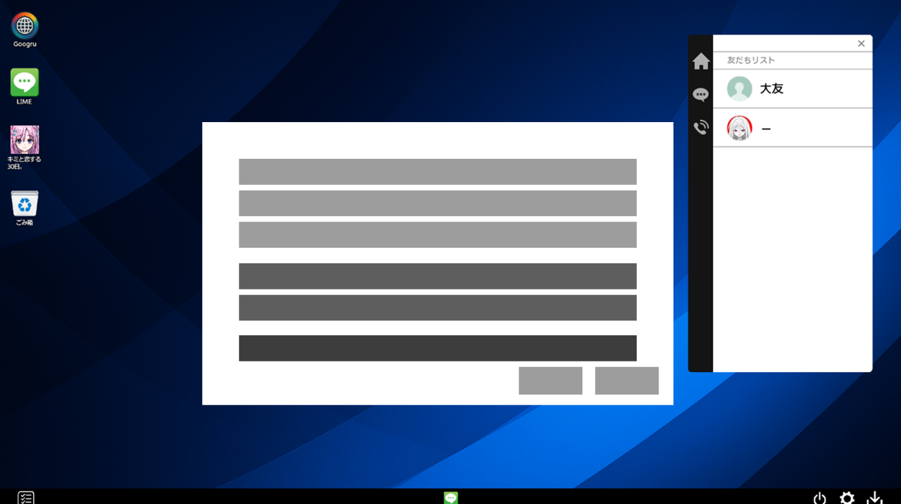
 | 3.CONFIGボタン(インゲームのものと同じ挙動を取る・デザインは異なる )
 | コンフィグ
 |  | ▼ワイヤーフレーム |  |  |  |  |  |  | リファレンス)Needygirloverdose

①

②
③

 |  | ① | 音量設定 |  | 音量設定を表示する領域
 |  | ② | グラフィック設定 |  | グラフィック設定を表示する領域
 |  | ③ | キャンセルOK |  | 「キャンセル」「OK」ボタンを表示させる(文言は要相談)

 |  | ▼コンフィグ概要
 |  | ・ページは分けずに１ページに全てまとめて表示する
 |  | ・「適用」ボタンは設けず「キャンセル」「OK」で操作する
 |  | ・変更に用いる操作は「スライドバー」と「チェックボックス」
 |  | ・原則『NeedyGirlOverDose』の設定画面をリファレンスとする

 | ①音量設定
 |  | ・上から「BGM」「SE」「ボイス」の順に表示させる(モックではボイスは実装無し)
 |  | ・音量は0～100の間で1桁ごとに整数で変更できる
 |  | ・スライドバーで変更できる
 |  | ・スライドバーの右に現在の音量を表示させる
 |  |  | ・スライドバードラッグでリアルタイムで音量の数値を変更させる
 |  | ・音量設定は「OK」で適用ではなくスライドバーの操作と同時に動的に変更を行えるようにする
 |  |  | ・BGMが流れていたらスライドバーの操作と同時に音量変わっていたい

 | ②グラフィック設定
 |  | ・設定内容は「テキスト速度」「フルウィンドウ/ウィンドウ切り替え」
 |  | ▼簡易ワイヤ
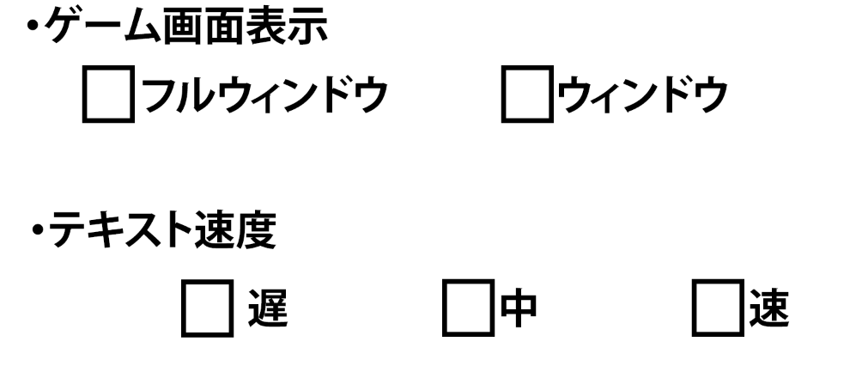

 |  | ▼テキスト速度について
 |  | ・テキスト速度は「遅」「中」「速」の3つから変更できる
 |  |  | テキスト速度：「遅」…1フレ
 |  |  | テキスト速度：「中」…3フレ
 |  |  | テキスト速度：「速」…5フレ

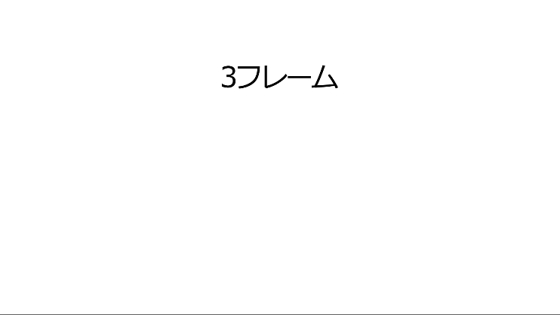
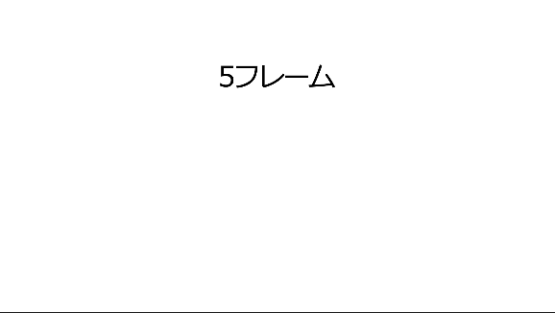

 |  | ・本作内全てのADVテキストに作用する
 |  | ・チェックボックス式で選択する
 |  | ・速度切り替えでコンフィグ画面内の下部にサンプル速度のテキストを表示させる
サンプルテキスト

 |  |  |  |  |  |  |  | 速度サンプルで表示する文章は以下↓
 |  |  |  |  |  |  |  | 「この速度でテキストが表示されます」

 |  | ・サンプルテキスト表示後以下の条件でテキストを非表示にする
 |  |  | ・「テキスト速度」以外の設定項目をクリックする
 |  |  | ・「テキスト速度」をクリックしない状態で2秒経過する
 |  |  | ・他の「テキスト速度」をクリックし、そのテキストを流す場合
 |  |  | ・設定画面を閉じる

 |  | ▼「フルウィンドウ/ウィンドウ切り替え」について
 |  | ・チェックボックス式で選択する
 |  | ・フルウィンドウとウィンドウ表示(1280*720)で切り替えることができる
 |  | ・チェックボックスクリックで即時変更反映ではなく「OK」クリックで適用にする

 | ③「キャンセル」「OK」ボタン
 |  | ▼OKについて
 |  | ・「OK」をクリックすることで変更をゲームに反映することができる
 |  |  | ・「音量」は例外でスライドバー操作で即時反映
 |  |  | ・「OK」をクリックしても設定画面は非表示にしない
 |  |  |  | ・設定画面の非表示はプレイヤーが「閉じる」もしくは「キャンセル」をクリックする必要がある
 |  | ・各設定項目の値を変更し「OK」していない状態で「閉じる」もしくは「キャンセル」を押すと確認モーダルを表示する
 |  | ▼キャンセルについて
 |  | ・「閉じる」と同様に設定画面を消すことができる
 |  | ・設定の変更内容は適用しない
 |  | ▼適用確認モーダル表示タイミング
 |  | ・設定内容を変更している状態でOKを押さずに「閉じる」クリック
Yes
設定適用＆
モーダル非表示
閉じる実行
 |  | ・設定内容を変更している状態でOKを押さずに「キャンセル」クリック
 |  | ▼モーダル簡易フロー(音量は除く)
設定値変更
OK押さず
｢閉｣｢キャンセル｣
押下
モーダル表示
No
モーダル非表示
設定画面に戻す

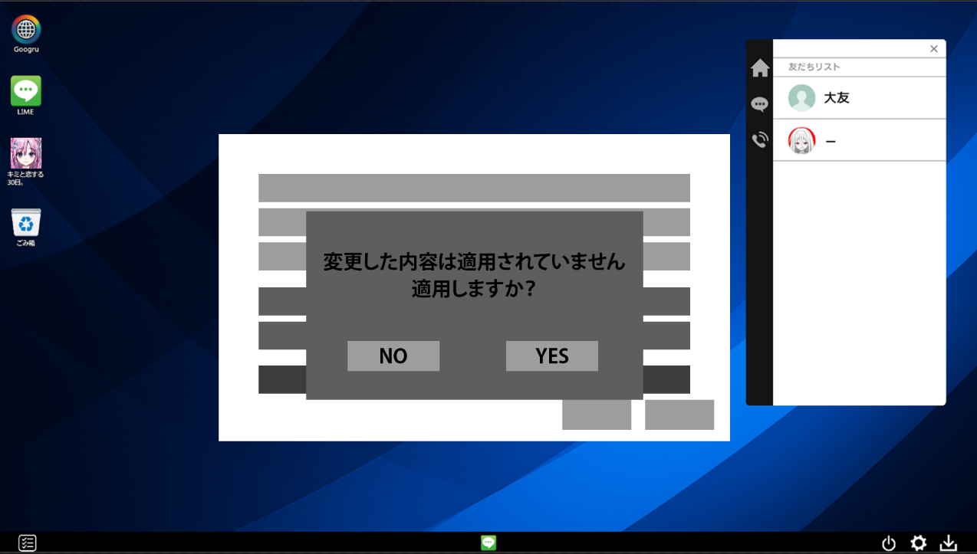
 |  | ▼確認モーダル

 |  | ・左に「NO」右に「YES」を表示する
 |  | ・「NO」を押したときは設定は反映させず、モーダルを非表示にし、設定変更前の値にリセットする
 |  | ・「YES」を押したときは設定を反映し、モーダルを非表示にする

 | 4.EXIT

 |  | ・クリックでゲームを終了する
 |  | ・確認ダイアログを表示する
 |  | ・文言は「ゲームを終了しますか？」「NO」「YES」

 |  | ・「YES」でゲームを終了する
 |  | ・「NO」でダイアログを非表示にしてタイトル画面に戻る

 | 5.背景

 |  | ・背景を表示する

 | 以上

